0 - Refs hors TSP
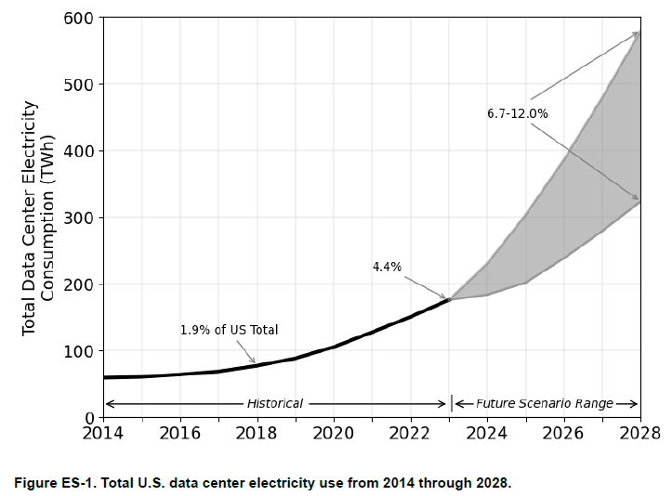
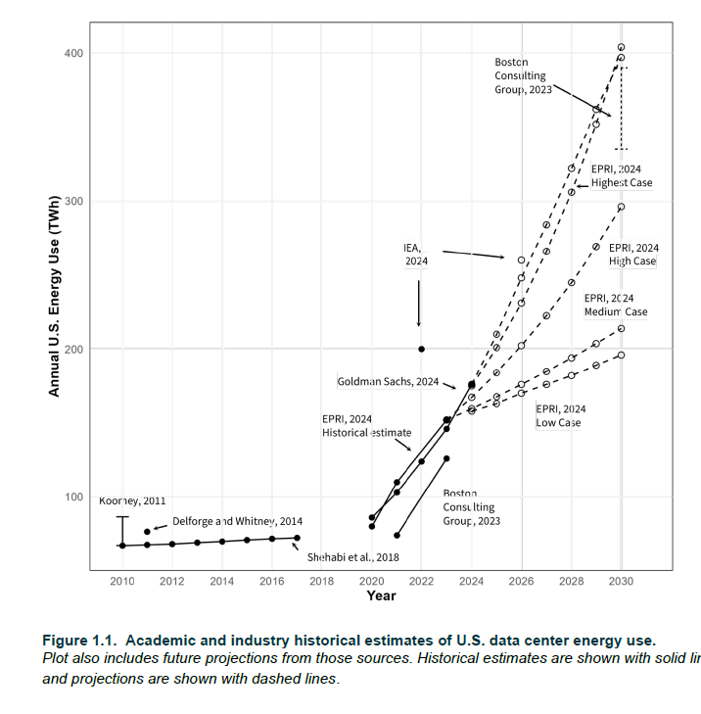
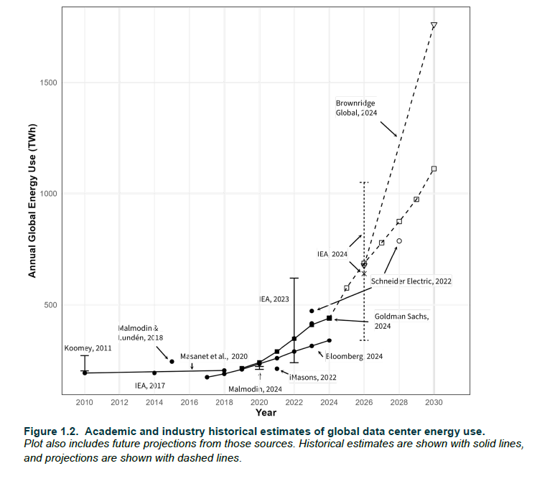
LBNL, 2024

Data center : run phase : final energy consumption (TWh) | 2,023 | 2,028
US - LBNL, 2024 - low | 176 | 325
US - LBNL, 2024 - high | 176 | 580

IEA, 2025

Data center : run phase : total energy consumption (TWh) | 2,020 | 2,023 | 2,024 | 2,030 | 2,035
IEA, 2025 - Base | 269 | 361 | 416 | 946 | 1,193
IEA, 2025 - Lift-off | 269 | 361 | 416 | 1,264 | 1,719
IEA, 2025 - High efficiency | 269 | 361 | 416 | 792 | 972
IEA, 2025 - Headwinds | 269 | 361 | 416 | 669 | 707

Data center : run phase : total installed capacity (GW) | 2,020 | 2,023 | 2,024 | 2,030 | 2,035
IEA, 2025 - Base | 60 | 83 | 97 | 226 | 277
IEA, 2025 - Lift-off | 60 | 83 | 97 | 305 | 404
IEA, 2025 - High efficiency | 60 | 83 | 97 | 185 | 221
IEA, 2025 - Headwinds | 60 | 83 | 97 | 158 | 160

IEA, 2025 - Historic - Data center : Run phase | 2,005 | 2,010 | 2,015 | 2,020 | 2,023 | 2,024
Total electricity consumption (TWh) | 125 | 160 | 180 | 269 | 361 | 416
IT electricity consumption (TWh) |  |  |  | 176 | 252 | 295
Total installed capacity (GW) | 20 | 30 | 35 | 60 | 83 | 97
IT installed capacity (GW) |  |  |  | 38 | 57 | 68

Schneider Electric, 2024
Consommation électrique IA (TWh)
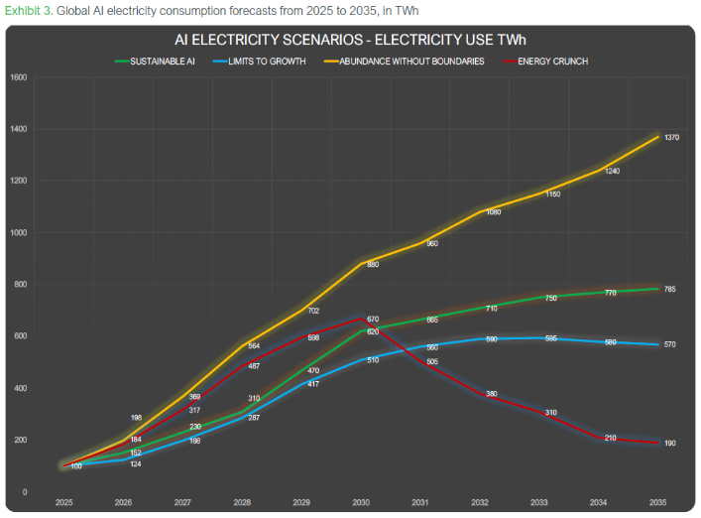
Schneider Electric, 2024 : AI : run phase : total electricity consumption (TWh) | 2,025 | 2,026 | 2,027 | 2,028 | 2,029 | 2,030
Schneider Electric, 2024 - Sustainable AI | 100 | 152 | 230 | 310 | 470 | 620
Schneider Electric, 2024 - Limits to growth | 100 | 124 | 198 | 287 | 417 | 510
Schneider Electric, 2024 - Abundance without boundaries | 100 | 198 | 369 | 564 | 702 | 880
Schneider Electric, 2024 - Energy crunch | 100 | 184 | 317 | 487 | 598 | 670

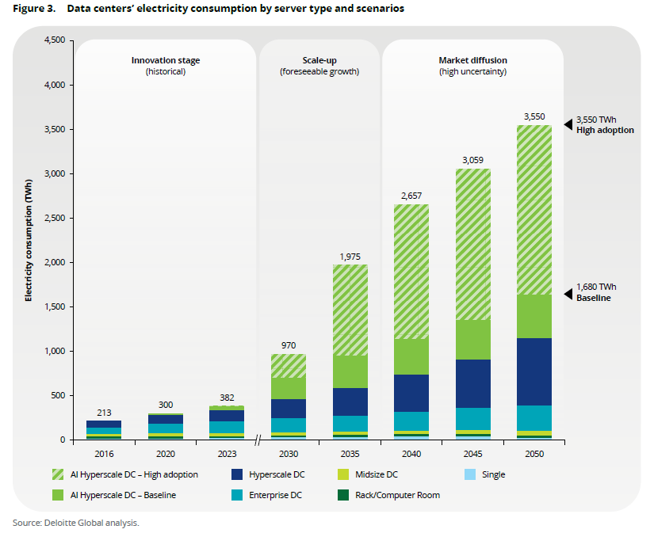
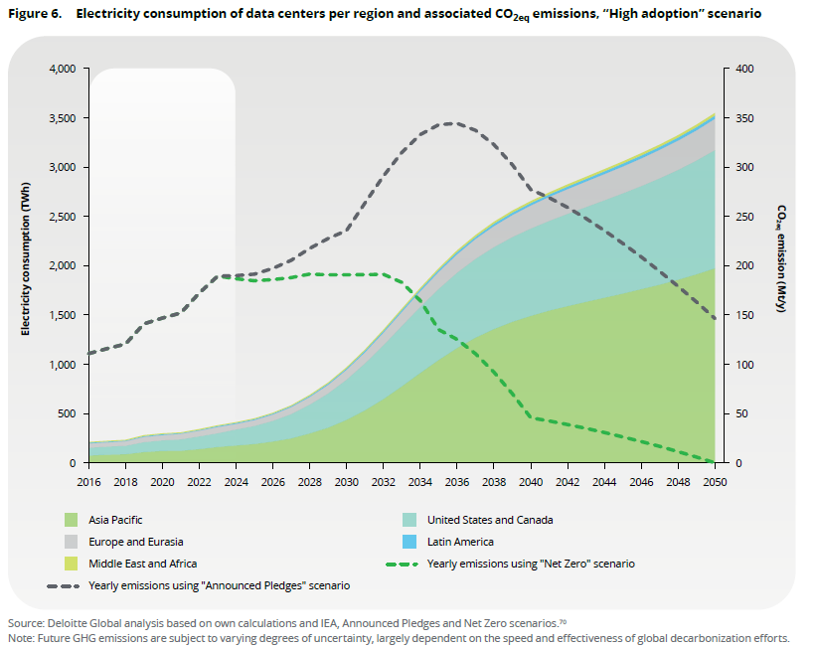
Deloitte, 2024

Data center : run phase : final energy consumption (TWh) | 2,023 | 2,030 | 2,035
Deloitte, 2024 - Baseline | 382 | 705 | 948
Deloitte, 2024 - High adoption | 382 | 970 | 1,975

DCByte, 2024
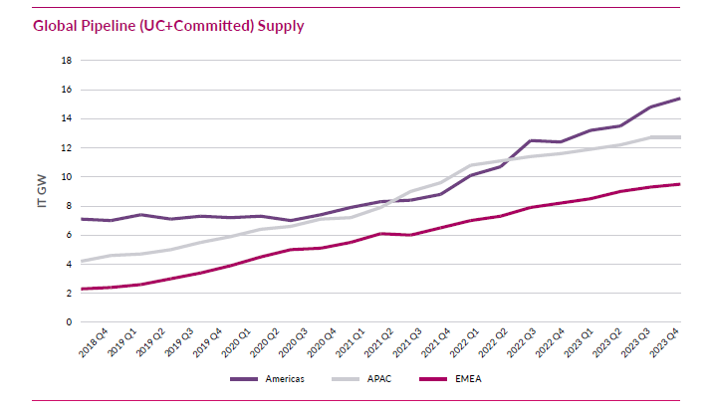
Data center : operational IT power installed (GW) | CAGR | 2,018 | 2,019 | 2,020 | 2,021 | 2,022 | 2,023 | 2,028
DCByte, 2024 - Americas - IT | 0.17 | 8 | 9 | 11 | 13 | 15 | 17 | 38
DCByte, 2024 - APAC - IT | 0.19 | 5 | 5 | 7 | 8 | 9 | 11 | 27
DCByte, 2024 - EMEA - IT | 0.14 | 5 | 5 | 6 | 7 | 8 | 9 | 17
DCByte, 2024 - IT |  | 17 | 20 | 23 | 27 | 32 | 37 | 82

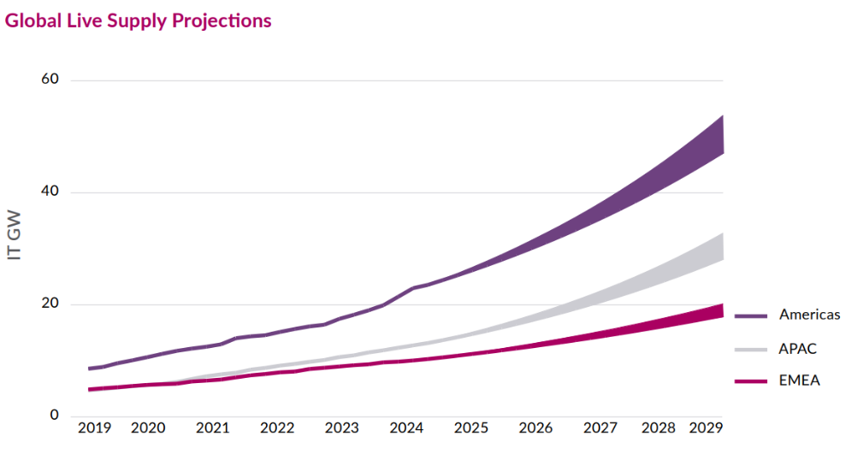
DCByte, 2025

Data center : operational IT power installed (GW) | CAGR | 2,018 | 2,019 | 2,020 | 2,021 | 2,022 | 2,023 | 2,024 | 2,029
DCByte, 2025 - Americas - IT | 0.19 | 8 | 10 | 12 | 14 | 17 | 20 | 24
DCByte, 2025 - APAC - IT | 0.19 | 5 | 5 | 6 | 8 | 9 | 11 | 13
DCByte, 2025 - EMEA - IT | 0.13 | 5 | 5 | 6 | 7 | 8 | 9 | 10
DCByte, 2025 - IT | 0.18 | 17 | 21 | 25 | 29 | 34 | 40 | 47 | 250

IEA, 2024
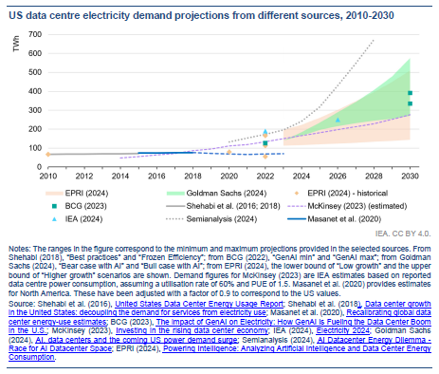
Data center : run phase : final energy consumption (TWh) | 2,022 | 2,026
IEA, 2024 - Low case | 460.00 | 620
IEA, 2024 - Base case | 460.00 | 800
IEA, 2024 - High case | 460.00 | 1,050

Data center : run phase : final energy consumption (TWh) | 2,020 | 2,022 | 2,026 | 2,030
IEA, 2024 - US |  | 200 | 260
IEA, 2024 - EU |  | 100 | 150
IEA, 2024 - China (China's State Grid Energy Research Institute) | 200.00 | 233 | 300 | 400

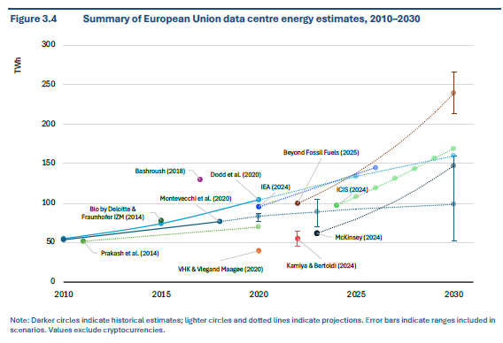
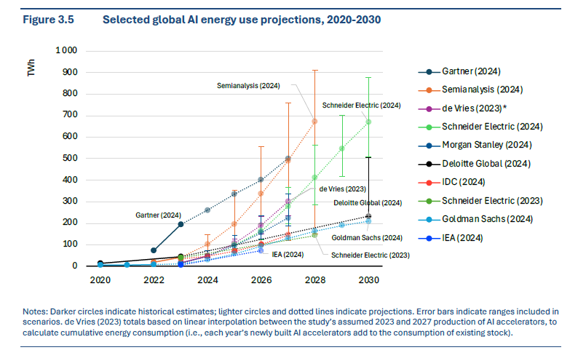
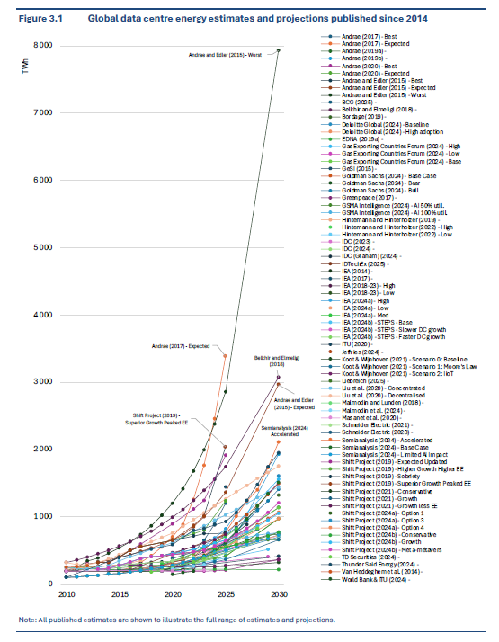
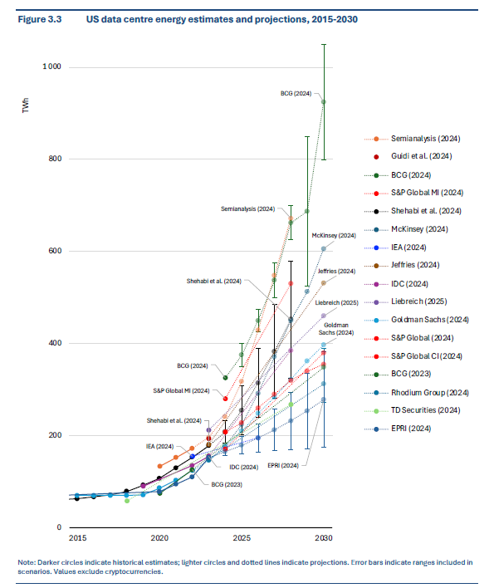
EDNA, 2025
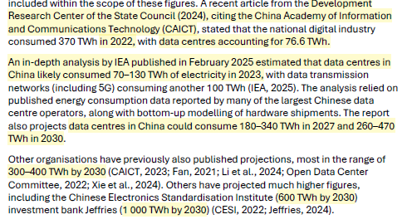
TWh, 2023, sans crypto | Min | Max
North America | 125 | 200
Zoom US | 120 | 195
Zoom Canada | 3 | 6
Asia Pacific | 105 | 130
Zoom China | 70 | 130
Zoom Japan | 10 | 20
Zoom Australia | 8 | 12
Zoom India | 6 | 9
Zoom Singapore | 5 | 5
Zoom South Korea | 3 | 5
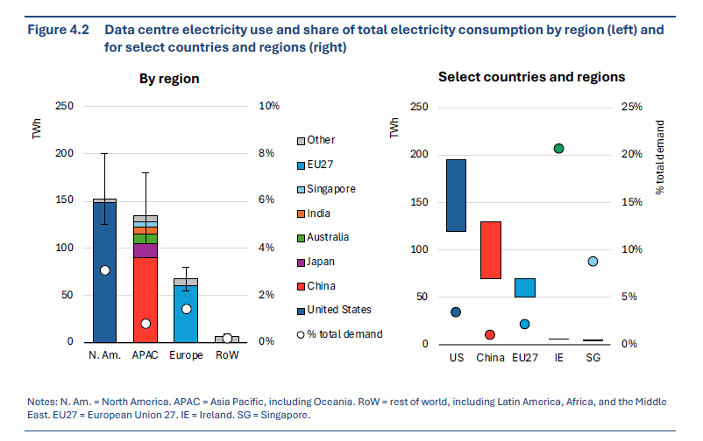
Zoom Malysia | 2 | 3
Europe | 55 | 80
Zoom EU27 | 50 | 70
Zoom UK | 4 | 8
Zoom Norway | 1 | 2
Zoom Iceland | 1 | 1
Other regions | 5 | 10
Zoom Latin America | 2 | 3
Zoom Africa | 1 | 2
Zoom Middle East | 1 | 2

The Shift Project, 2021

Run phase (TWh) | 2,019 | 2,020 | 2,021 | 2,022 | 2,023 | 2,024 | 2,025
TSP - Lean ICT, 2021 - Conservative | 421 | 438 | 456 | 477 | 501 | 527 | 556
TSP - Lean ICT, 2021 - Growth | 421 | 450 | 482 | 518 | 558 | 604 | 656
TSP - Lean ICT, 2021 - Growth Less EE | 421 | 459 | 501 | 549 | 603 | 664 | 734
TSP - Lean ICT, 2021 - New Sobriety | 421 | 402 | 385 | 370 | 356 | 343 | 331

The Shift Project, 2018

Data center : run phase : final energy consumption (TWh) | 2,013 | 2,014 | 2,015 | 2,016 | 2,017 | 2,018 | 2,019
TSP - Lean ICT, 2018 - Phase I | 222 | 237 | 276 | 332 | 379 | 410 | 421

Borderstep, 2019

Data center : run phase : final energy consumption (TWh) | 2,013 | 2,014 | 2,015 | 2,016 | 2,017
Borderstep (Hintemann, Hinterholzer, 2020) | 260 | 275 | 290 | 320 | 350

Data center : run phase : final energy consumption (TWh) | 2,017 | 2,022 | 2,030
Borderstep (Hintemann, Hinterholzer, 2020) | 350 | 502 | 880

Borderstep, 2022 |  |  |  |  | Comparaison avec Borderstep pour EU28 dans European Commission, 2024
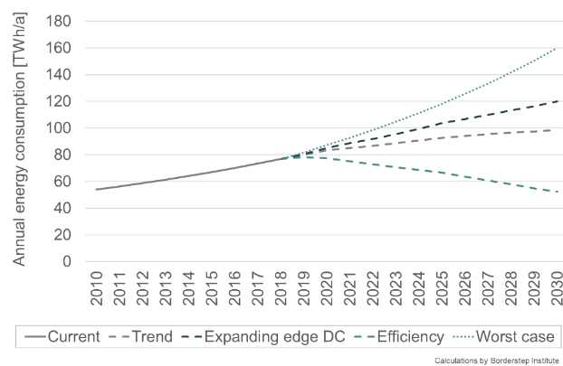
TWh | 2,010 | 2,022 | CAGR 2010 -2022 |  | 2,019 | CAGR 2019-2022
Europe | 10 | 90 | 0.13 |  | 80 | 0.040041911526
EU27 |  | 73
Monde |  | 400

SemiAnalysis, 2024

Global DC power usage per year (TWh) | 2,023 | 2,030
SemiAnalysis, 2024 - Limited AI Impact | 450 | 750
SemiAnalysis, 2024 - Base Case | 450 | 1,500
SemiAnalysis, 2024 - Accelerated Case | 450 | 2,125

McKinsey Eu, 2024

Data center : run phase : final energy consumption (TWh) | 2,023 | 2,030
Europe (UE27+UK) - McKinsey, 2024 | 60 | 150

McKinsey, 2024

Data center : demand for data center total capacity (GW) | 2,023 | 2,030
McKinsey, 2024 - Low-range | 55 | 171
McKinsey, 2024 - Midrange | 55 | 219
McKinsey, 2024 - Upper-range | 55 | 298

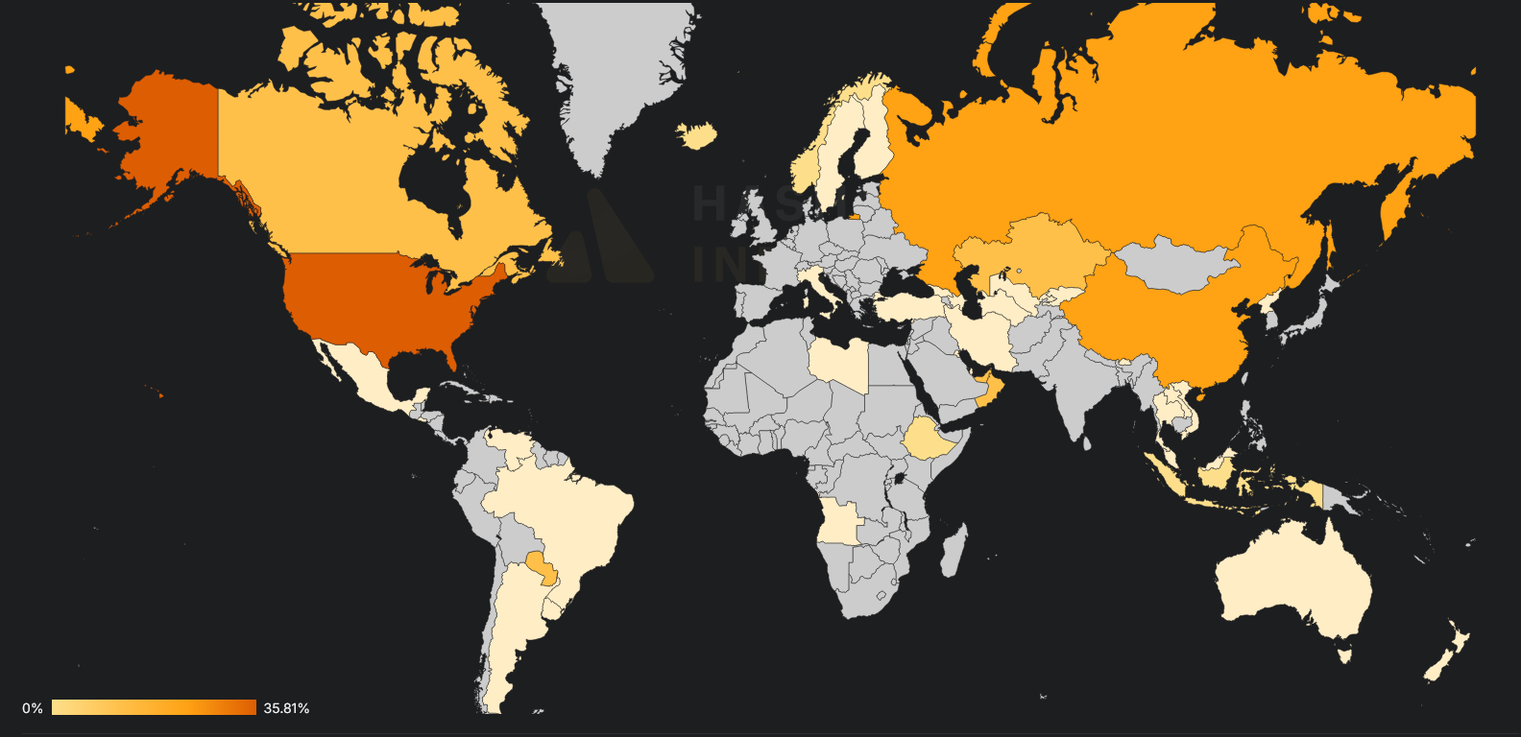
Zoom crypto
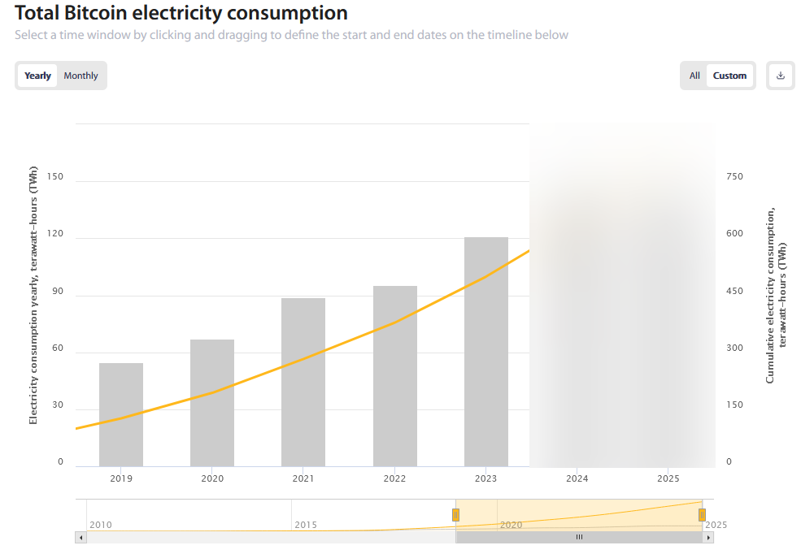
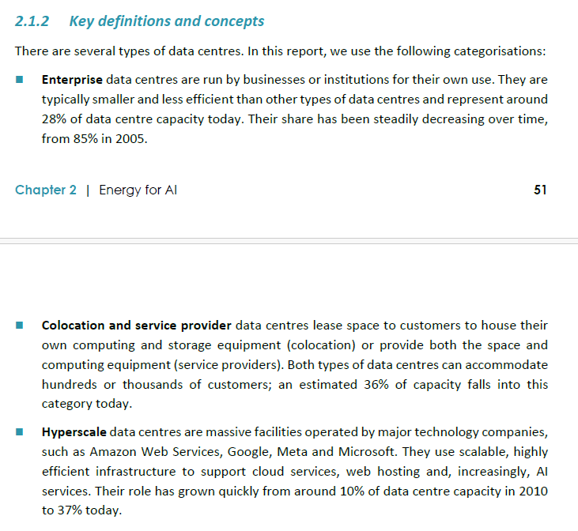
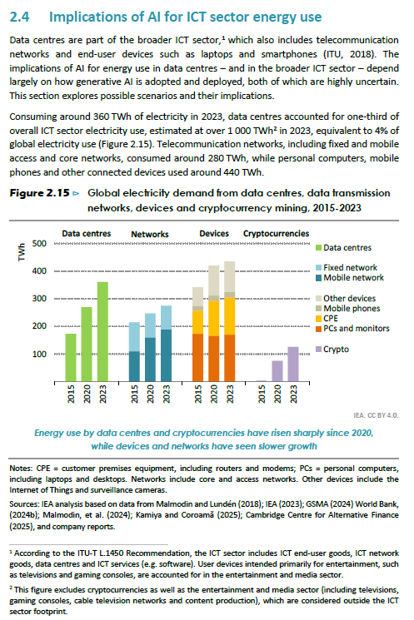
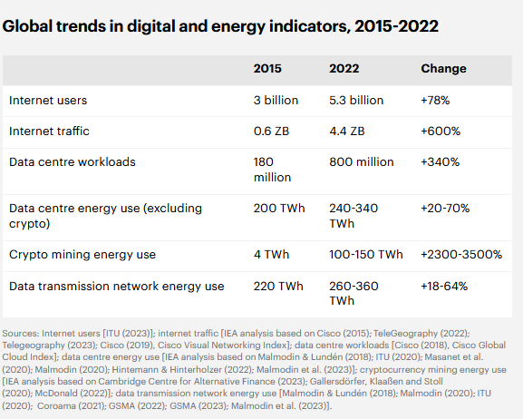
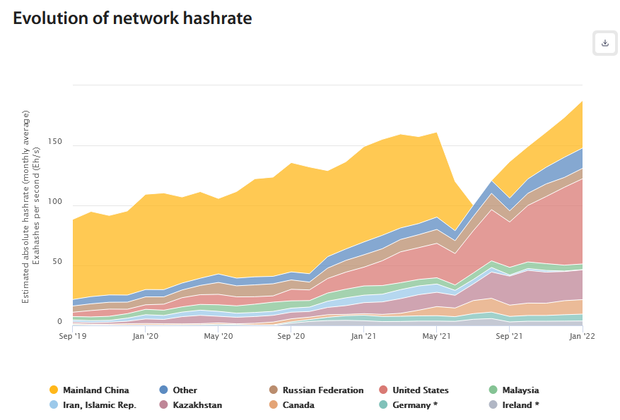
CBECI, 2025 - TWh | 2,019 | 2,020 | 2,021 | 2,022 | 2,023 | 2,024 | 2,030 | CAGR 2019-2023
CBECI En TWh | 55 | 67 | 89 | 96 | 121 | 121 | 121 | 0.22

Crypto (TWh) | 2,022 | 2,023 | 2,024
CBECI - bitcoin |  | 70 | 130
LBNL, 2024 - US (p. 60-64) |  | 35
IEA, 2024 | 110
IEA, tracking report global trends | 125
IEA, 2025 |  | 125
Digiconomist |  | 176 - 16 GW

European Commission, 2024
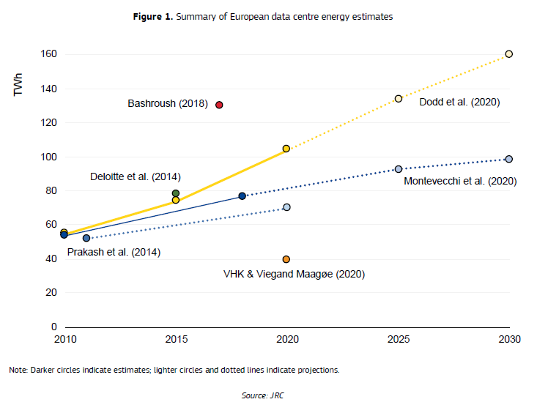

1 - Taux de croissance hist
IEA, 2025, Fig. 2.3 - Hist. (sans crypto) | 2,005 | 2,006 | 2,007 | 2,008 | 2,009 | 2,010 | 2,011 | 2,012 | 2,013 | 2,014 | 2,015 | 2,016 | 2,017 | 2,018 | 2,019 | 2,020 | 2,021 | 2,022 | 2,023 | 2,024
Consommation d'électricité en phase d'usage (TWh) | 120 | 125 | 130 | 135 | 140 | 145 | 150 | 155 | 160 | 165 | 170 | 180 | 190 | 210 | 230 | 260 | 300 | 340 | 380 | 420
CAGR (glissant sur les 5 ans précédents) |  |  |  |  |  | 0.039 | 0.037 | 0.036 | 0.035 | 0.033 | 0.032 | 0.037 | 0.042 | 0.056 | 0.069 | 0.089 | 0.108 | 0.123 | 0.126 | 0.128

Consommation électrique totale (TWh) pour l’utilisation des centres de données dans le monde,
et taux de croissance (CAGR glissant sur les 5 années précédentes)

3 - Conso élec TWh monde
 | 2,023 | 2,024 | 2,025 | 2,026 | 2,027 | 2,028 | 2,029 | 2,030 | 2,031 | 2,032 | 2,033 | 2,034 | 2,035 | CAGR 2023-2030 (input) | CAGR 2030-2035 (input) | CAGR 2023-2035 (output)
Part "hors IA" | 340 | 367 | 397 | 428 | 463 | 500 | 540 | 583 | 629 | 680 | 734 | 793 | 856 | 0.08 | 0.08 |  | CAGR caractéristique de la période à laquelle le cloud s’est développé (CAGR historique entre 2014-2019 et 2015-2020)
Part "IA" due au "phénomène IA générative" (voir partie VI.) | 40 | 58 | 84 | 122 | 177 | 256 | 372 | 539 | 650 | 783 | 943 | 1,137 | 1,370 | 0.45 | 0.21 |  | A partir de notre analyse portant sur le parc de serveurs accélérés (voir la partie VI.) (résultat : 774 TWh en 2030) et est proche dans l'esprit des scénarios « Abundance » (Schneider Electric, 2024) (Valeur 2035 = 1370 TWh = Abundance, Schneider Electric, 2024), « Lift-off » (IEA, 2025) et « High adoption » (Deloitte, 2024) mais avec un peu de viscosité pour 2030 pour représenter le passage de la fabrication des serveurs à la mise en place des data centers et de l'offre de services (540 TWh au lieu de 620-880 TWh pour Schneider Electric par ex)
Part cryptomonnaies (non étudiée dans le cadre de ce rapport) | 150 | 174 | 201 | 233 | 270 | 312 | 362 | 419 | 485 | 562 | 650 | 753 | 872 | 0.16 | 0.16 |  | Non étudiée dans ce rapport, la part cryptomonnaie est modélisée avec le même taux de croissance que l’ensemble de la part « hors IA » et de la part « IA ». Ce taux est inférieur au CAGR bitcoin de ces dernières années : CAGR 2019-2023 de 22 % (CBECI, 2025)
Total | 530 | 599 | 682 | 783 | 909 | 1,068 | 1,273 | 1,541 | 1,764 | 2,024 | 2,328 | 2,683 | 3,098 |  |  | 0.16
 |  |  |  |  |  |  |  | 2.9067958534
 | 2,023 | 2,024 | 2,025 | 2,026 | 2,027 | 2,028 | 2,029 | 2,030 | 2,031 | 2,032 | 2,033 | 2,034 | 2,035 | CAGR 2023-2035 (input)
Scénario exploratoire de déploiement indifférencié de l'offre de calcul et de son adoption généralisée | 530 | 614 | 711 | 824 | 955 | 1,106 | 1,281 | 1,485 | 1,720 | 1,993 | 2,308 | 2,674 | 3,098 | 0.16
Tendance conservatrice (taux de croissance 2024-2019 conservé, alors que croissant, cf. Annexe 1) | 530 | 598 | 674 | 761 | 858 | 968 | 1,092 | 1,231 | 1,389 | 1,567 | 1,767 | 1,994 | 2,249 | 0.13
 |  |  |  |  |  |  |  | 2.3234323726

Consommation électrique des centres de données (TWh)
Scénario prospectif exploratoire d'un déploiement indifférencié de l'offre de calcul et de son adoption généralisée

?

?
?

?
?
?
?
?
?
?
?
?
?

4 - Emissions GES scénarios
Scénario exploratoire de déploiement indifférencié de l'offre de calcul et de son adoption généralisée
Scénario Stated Policies STEPS pour la réduction de l'intensité carbone de la génération d'électricité (IEA WEO, 2024) | 2020 | 2021 | 2022 | 2023 | 2024 | 2025 | 2026 | 2027 | 2028 | 2029 | 2030 | 2031 | 2032 | 2033 | 2034 | 2035
Consommation électrique en phase d'usage (TWh) | 400 | 440 | 484 | 530 | 614 | 711 | 824 | 955 | 1,106 | 1,281 | 1,485 | 1,720 | 1,993 | 2,308 | 2,674 | 3,098
Proportion phase fabrication par rapport à phase d'usage | 0.35 | 0.35 | 0.35 | 0.35 | 0.35 | 0.35 | 0.35 | 0.35 | 0.35 | 0.35 | 0.35 | 0.35 | 0.35 | 0.35 | 0.35 | 0.35
Facteur d'émission de l'électricité (gCO2e/kWh) | 458 | 458 | 458 | 458 | 437 | 416 | 395 | 375 | 354 | 333 | 312 | 293 | 275 | 256 | 238 | 219
Emissions de gaz à effets de serre (MtCO2e) | 247 | 272 | 299 | 328 | 362 | 400 | 440 | 483 | 528 | 576 | 625 | 681 | 739 | 798 | 858 | 916
 |  |  |  |  |  |  | 40 | 43 | 45 | 48 | 49 | 56 | 58 | 59 | 59 | 58
Sensibilité à un scénario de transition énergétique contrariée (intensité carbone de la génération d'électricité constante) | 2,020 | 2,021 | 2,022 | 2,023 | 2,024 | 2,025 | 2026 | 2027 | 2028 | 2029 | 2030 | 2031 | 2032 | 2033 | 2034 | 2035
Facteur d'émission de l'électricité (gCO2e/kWh) | 458 | 458 | 458 | 458 | 458 | 458 | 458 | 458 | 458 | 458 | 458 | 458 | 458 | 458 | 458 | 458
Emissions de gaz à effets de serre (MtCO2e) | 247 | 272 | 299 | 328 | 380 | 440 | 510 | 590 | 684 | 792 | 918 | 1,063 | 1,232 | 1,427 | 1,654 | 1,916

 | 2,020 | 2,030 | 2,035 | 2,050 |  |  | Hausse 2030 vs 2020 |  |  |  |  | Valeur abs. | en % | CAGR 2020-2030 | Par comparaison à 54 GtCO2eq en 2030 en limitant le réchauffement à 3°C (>50%), Table SPM.2 (Intergovernmental Panel On Climate Change (Ipcc), 2023), on obtient x % | Si on compare à 44 GtCO2eq en 2030 (en limitant le réchauffement à 2°C (>67%), Table SPM. 2 (Intergovernmental Panel On Climate Change (Ipcc), 2023), on obtient x %. La compatibilité entre ces scénarios sur les centres de données et une trajectoire 2°C (>67%) à l’échelle mondiale étant plus que discutable, puisque cette “hausse surprise” de 0,86 GtCO2e n’est pas compensée par une prise en compte dans les scénarios des autres secteurs.
Cible - 45 % de GES entre 2020 et 2030 (SBTi, 2020) | 136 | 136 | 136 |  |  |  | Scénario Stated Policies STEPS pour la réduction de l'intensité carbone de la génération d'électricité (IEA WEO, 2024) |  |  |  |  | 378 | 2.53 | 0.10 | 1.2 | 1.4
Cible - 90 % de GES entre 2020 et 2050 | 25 | 25 | 25 | 25 |  |  | Sensibilité à un scénario de transition énergétique contrariée (intensité carbone de la génération d'électricité constante) |  |  |  |  | 671 | 3.71 | 0.14 | 1.7 | 2.1

Emissions GES France
Emissions de gaz à effets de serre des centres de données (MtCO₂e)
Scénario prospectif exploratoire d'un déploiement indifférencié de l'offre de calcul et de son adoption généralisée
Emissions de gaz à effets de serre des centres de données (MtCO₂e)
Scénario prospectif exploratoire d'un déploiement indifférencié de l'offre de calcul et de son adoption généralisée

Emissions totales de la France

 |  |  |  |  |  |  |  |  |  |  |  |  |  |  |  |  | Utilisation | 75%
 |  |  |  |  |  |  |  |  |  |  |  |  |  |  |  |  | Fabrication | 25%

Utilisation |  | 75%
Fabrication | Composants informatiques | 19%
Fabrication | Autres | 6%

Scénario énergie "Stated Policies" (IEA, 2024)
Sensibilité à une transition énergétique contrariée

5 - Declinaison d'obj GES à TWh
Emissions de gaz à effets de serre en 2020 (MtCO2e) | 247 | Scénario cible à -90% d'émissions de gaz à effets de serre entre 2020 et 2050
Application d'un objectif de -90% à horizon 2050 (travail vers un objectif de neutralité 2050) (MtCO2e) | 25 | Cible d'émissions de GES (MtCO2e) | Facteur d'émission de l'électricité (gCO2e/kWh) | Proportion phase fabrication par rapport à phase d'usage (*) | Part phase fabrication | Part phase usage | Plafond consommation électricité phase d'usage (TWh)
 |  | 25 | 458 | 0.35 | 0.26 | 0.74 | 40
 |  | 25 | 312 | 0.35 | 0.26 | 0.74 | 59
Consommation d'électricité seuil (TWh) en phase d'usage des centres de données compatible avec l'objectif cible d'une réduction de 90 % entre 2020 et 2050 (cible à 25 MtCO₂e)
 |  | 25 | 219 | 0.35 | 0.26 | 0.74 | 85
 |  | 25 | 111 | 0.35 | 0.26 | 0.74 | 167
 |  | 25 | 25 | 0.35 | 0.26 | 0.74 | 741
Proportion entre l'empreinte carbone embarquée et l'empreinte carbone de la consommation d'électricité à l'usage
 |  | 25 | 458 | 0.25 | 0.20 | 0.80 | 44
 |  | 25 | 312 | 0.25 | 0.20 | 0.80 | 64
 |  | 25 | 219 | 0.25 | 0.20 | 0.80 | 91
 |  | 25 | 111 | 0.25 | 0.20 | 0.80 | 180
 |  | 25 | 25 | 0.25 | 0.20 | 0.80 | 800
 |  | 25 | 458 | 0.17 | 0.15 | 0.85 | 47
 |  | 25 | 312 | 0.17 | 0.15 | 0.85 | 68
 |  | 25 | 219 | 0.17 | 0.15 | 0.85 | 98
 |  | 25 | 111 | 0.17 | 0.15 | 0.85 | 193
 |  | 25 | 25 | 0.17 | 0.15 | 0.85 | 855
 |  | 25 | 458 | 0.1 | 0.09 | 0.91 | 50
 |  | 25 | 312 | 0.1 | 0.09 | 0.91 | 73
 |  | 25 | 219 | 0.1 | 0.09 | 0.91 | 104
 |  | 25 | 111 | 0.1 | 0.09 | 0.91 | 205
 |  | 25 | 25 | 0.1 | 0.09 | 0.91 | 909
 |  | 25 | 458 | 0.05 | 0.05 | 0.95 | 52
 |  | 25 | 312 | 0.05 | 0.05 | 0.95 | 76
Réduction de l'intensité carbone de l'électricité (gCO₂e/kWh)
 |  | 25 | 219 | 0.05 | 0.05 | 0.95 | 109
 |  | 25 | 111 | 0.05 | 0.05 | 0.95 | 215
 |  | 25 | 25 | 0.05 | 0.05 | 0.95 | 952

 |  | (*) Pas de modélisation du lien entre décarbonation de l'électricité et évolution de la proportion phase fabrication par rapport à phase d'usage (voir partie V.D. du rapport)

6 - Conso élec TWh Europe
Données disponibles - McKinsey, ICIS, DC Byte

 | Mc Kinsey | 2023 | 2030 | cagr
 | conso hors crypto | 62 | 150 | 13%
 | % hyperscalers | 26 | 30
 | % colocation | 35 | 48
 | % enterprise | 39 | 22
 | puissance IT installée | 10 | 35 | 20%

 | ICIS | 2024 | 2030 | cagr | 2035 | cagr
 | conso hors crypto | 96 | 168 | 10% | 236 | 8%
 | % hyperscalers | 40
 | % colocation non hpc | 20
 | % enterprise | 40

 | DC Byte | 2019 | 2024 | 2029 | cagr 2019-2024 | cagr 2024-2029
 | puissance IT (?) installée EMEA | 5.5 | 10.3 | 20.2 | 13% | 14%

 | CBRE | 2016 | 2019 | cagr
 | colocation supply (GW) | 950 | 1700 | 20%

Rappel des données du modèle France (The Shift Project)

 | Modèle France | 2020 | 2024 | 2025 | 2026 | 2027 | 2028 | 2029 | 2030 | 2031 | 2032 | 2033 | 2034 | 2035
 | Hyper /GW |  |  |  |  |  | 0.42 | 0.84 | 1.26 | 1.68 | 2.1 | 2.1 | 2.1 | 2.1
 | HPC/GW | 0.08 | 0.24 | 0.28 | 0.32 | 0.36 | 0.45 | 0.62 | 0.81 | 1.02 | 1.25 | 1.5 | 1.78 | 2.06
 | Coloc/GW | 1.29 | 1.76 | 1.76 | 1.75 | 1.75 | 1.99 | 2.46 | 2.9 | 3.33 | 3.73 | 4.12 | 4.48 | 4.8
 | Hyper + HPC + Coloc / GW | 1.37 | 2 | 2.04 | 2.07 | 2.11 | 2.86 | 3.92 | 4.98 | 6.03 | 7.09 | 7.72 | 8.36 | 8.96

 | Hyper /TWh | 0 | 0 | 0 | 0 | 0 | 1.1 | 2.58 | 4.42 | 6.63 | 9.2 | 10.68 | 11.78 | 12.52
 | HPC/TWh | 0.37 | 0.8 | 0.94 | 1.09 | 1.26 | 1.58 | 2.12 | 2.75 | 3.48 | 4.31 | 5.26 | 6.28 | 7.39
 | Coloc/TWh | 4.45 | 6.24 | 6.57 | 6.65 | 6.73 | 7.23 | 8.18 | 9.19 | 10.23 | 11.33 | 12.46 | 13.63 | 14.79
 | Hyper + HPC + Coloc / TWh | 4.82 | 7.04 | 7.51 | 7.74 | 7.99 | 9.92 | 12.88 | 16.35 | 20.34 | 24.85 | 28.4 | 31.7 | 34.7

Résultats

Méthode
1/ La démarche est la suivante : on construit une séquence d’installation de DC (hyper + HPC + coloc) sur la base des chiffres de DCByte pour 2019, 2024 et 2029. 2/ Ensuite, on formalise une hypothèse d’évolution du facteur de charge en fonction de l’ancienneté de mise en service du DC : cette hypothèse « moyennise » les choix faits dans le modèle France, qui prend des hypothèses distinctes pour hyperscalers, HPC et coloc. 3/ On calcule ensuite la consommation IT théorique année par année à partir de ces deux tableaux (idem modèle France), ce qui permet de calculer un CAGR pour les périodes 2019/2024 et 2024/2029. 4/ Pour la période 2029 à 2035, on suppose que le CAGR est de 15 %, ce qui correspond, avec un décalage de phase de 5 ans, au CAGR de l’évolution de la puissance IT. 5/ Dans un premier temps, on fait l’hypothèse d’un PUE constant, ce qui permet donc d’appliquer ces CAGR à des consommations IT + non IT. 6/ Pour 2023, on s’appuie sur le chiffre retenu dans le scénario Monde pour l’Europe : 97 TWh dont 7 TWh de crypto. On considère (sur la base des rapports McKinsey et ICIS) que 60 % des 90 TWh restants proviennent de hyper + HPC + coloc, et 40 % des entreprises et de l’edge. On applique les CAGR et on obtient une séquence de consommations annuelles qui correspond au scénario High. 7/ Le scénario « Low » prend ensuite en compte : d’une part, une amélioration forte du PUE qui passe de 1,38 en 2030 à 1,27 en 2035, ce qui induit une baisse de 1,6 point des CAGR à partir de 2030 (pas avant, en raison de la montée en charge des nouveaux DC, dont le PUE ne s’améliore vraiment que lorsqu’ils sont suffisamment chargés) ; et d’autre part, un taux de croissance annuel de la consommation IT plus faible d’un point entre 2024 et 2035. 8/ Pour les lignes « entreprises et edge » et cryptomonnaies : dans le scénario High, on applique les CAGR retenus dans le scénario Monde : respectivement 8 % et 15 % ; dans le scénario Low, on applique des CAGR de 3 % et 10 %.

Calculs

 | Puissance hyperscalers, HPC et colocation (DC Byte) | 2019 | 2020 | 2021 | 2022 | 2023 | 2024 | 2025 | 2026 | 2027 | 2028 | 2029
 |  | 5.5 |  |  |  |  | 10.3 |  |  |  |  | 20.2

 | Puissance IT DcByte | 2019 | 2020 | 2021 | 2022 | 2023 | 2024 | 2025 | 2026 | 2027 | 2028 | 2029
 | Puissance disponible | 5.5 | 5.5 | 5.5 | 5.5 | 5.5 | 5.5 | 5.5 | 5.5 | 5.5 | 5.5 | 5.5
 |  |  | 0.96 | 0.96 | 0.96 | 0.96 | 0.96 | 0.96 | 0.96 | 0.96 | 0.96 | 0.96
 |  |  |  | 0.96 | 0.96 | 0.96 | 0.96 | 0.96 | 0.96 | 0.96 | 0.96 | 0.96
 |  |  |  |  | 0.96 | 0.96 | 0.96 | 0.96 | 0.96 | 0.96 | 0.96 | 0.96
 |  |  |  |  |  | 0.96 | 0.96 | 0.96 | 0.96 | 0.96 | 0.96 | 0.96
 |  |  |  |  |  |  | 0.96 | 0.96 | 0.96 | 0.96 | 0.96 | 0.96
 |  |  |  |  |  |  |  | 1.98 | 1.98 | 1.98 | 1.98 | 1.98
 |  |  |  |  |  |  |  |  | 1.98 | 1.98 | 1.98 | 1.98
 |  |  |  |  |  |  |  |  |  | 1.98 | 1.98 | 1.98
 |  |  |  |  |  |  |  |  |  |  | 1.98 | 1.98
 |  |  |  |  |  |  |  |  |  |  |  | 1.98

 | Facteur de charge | 1 | 2 | 3 | 4 | 5 | 6 | 7 | 8 | 9 | 10 |  |  | Cagr appliqué
 | Hyperscalers, HPC et colocation | 0.27 | 0.30 | 0.32 | 0.35 | 0.39 | 0.42 | 0.46 | 0.50 | 0.55 | 0.60 |  |  | 0.093

 | Consommation IT DcByte (TWh) | 2019 | 2020 | 2021 | 2022 | 2023 | 2024 | 2025 | 2026 | 2027 | 2028 | 2029 | 2030 | 2031 | 2032 | 2033 | 2034 | 2035
...
 |  | 2023 | 2024 | 2025 | 2026 | 2027 | 2028 | 2029 | 2030 | 2031 | 2032 | 2033 | 2034 | 2035
 | Consommation low | 97 | 103 | 112 | 122 | 133 | 145 | 158 | 173 | 189 | 207 | 227 | 249 | 274

Graphiques

Consommation électrique des centres de données en Europe selon les scénarios high et low
 | Consommation high | Consommation low
2023 | 97 | 97
2024 | 105 | 103
2025 | 117 | 112
2026 | 131 | 122
2027 | 145 | 133
2028 | 162 | 145
2029 | 181 | 158
2030 | 203 | 173
2031 | 229 | 189
2032 | 258 | 207
2033 | 291 | 227
2034 | 328 | 249
2035 | 370 | 274

